Titelblatt
Tabelle
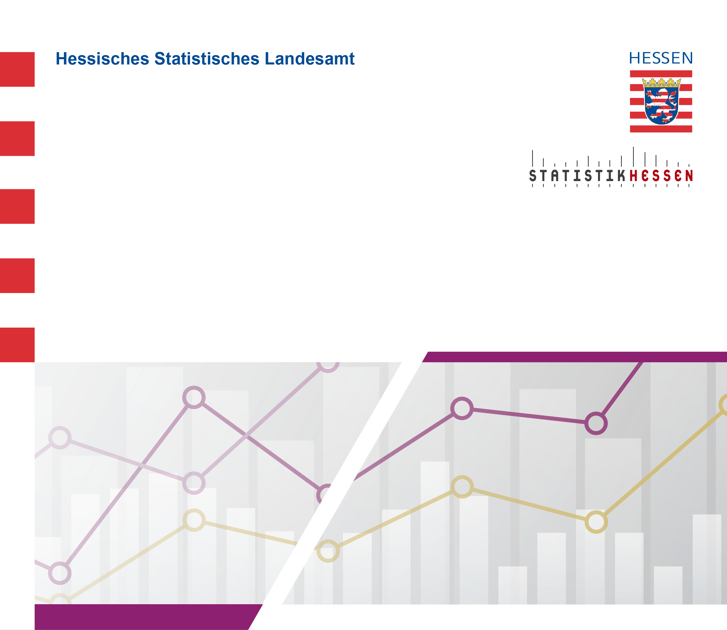
 |  | Juli 2026
 | Die 10 am stärksten besetzten Berufe der
 | Antragstellenden nach den Anerkennungs-
 | gesetzen des Bundes (BQFG) und des
 | Landes (HBQFG) in Hessen 2025

